Hoja1
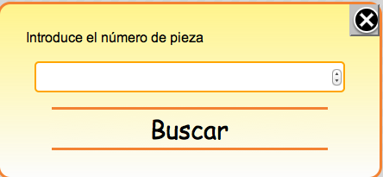
ID | CLASS | Descripción | Subelementos | Imagen
fondo | fondo | Fondo bloquea pantalla al mostrar popups
buscar | popup | Popup Búsqueda
 |  |  | cerrar
 |  |  | textoPopup
 |  |  | buscarID
 |  |  | buscarTerm
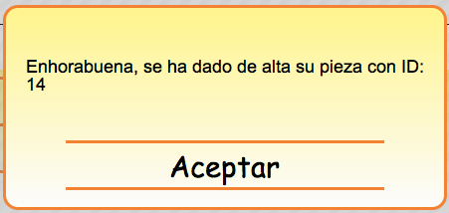
 |  |  | menuSearch
popupAlta | popup | Popup Alta ok | txtAlta
 |  |  | menuSearch
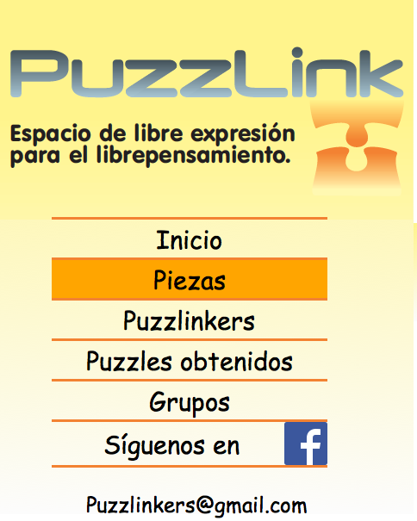
menu | menu | Menu de opciones | imagenMenu
 |  |  | botonera
 |  |  | mail
center | center | Div central
 |  | cMain | cabecera
 |  |  | firma
 |  |  | footer
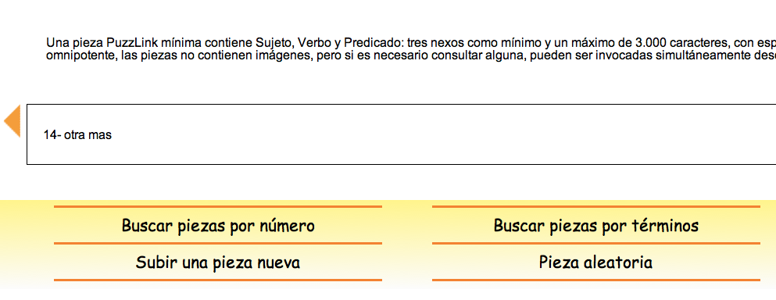
 |  | cPiezas | intro
 |  |  | variasPiezas
 |  |  | pieza
 |  |  | searcher
 |  | cPuzzlinkers | loginButton
 |  |  | introLog
 |  |  | variosPuzzles

